Tapa

 | Información de Portabilidad

 | 2016-09-30

 | Subsecretaría de Telecomunicaciones

 | División Fiscalización
 | 

Resu
 Subsecretaría de Telecomunicaciones
Resumen General de Portabilidad
2016-09-30
 |  | T. Local y Voz sobre Internet | Telefonía Móvil |  |  | Total Portaciones |  |  | T. Local y Voz sobre Internet | Telefonía Móvil |  |  | Total Portaciones
Año | Mes | Total Portaciones Locales y Voz sobre Internet | Prepago | Postpago | Total Portaciones Móviles |  | Año | Mes | Total Portaciones Locales y Voz sobre Internet | Prepago | Postpago | Total Portaciones Móviles
2011 | 2011-12-01 | 173 |  |  |  | 173 | 2015 | 2015-01-01 | 10,692 | 52,663 | 71,804 | 124,467 | 135,159
2012 | 2012-01-01 | 185 | 15,947 | 13,265 | 29,212 | 29,397 |  | 2015-02-01 | 10,746 | 48,558 | 67,648 | 116,206 | 126,952
 | 2012-02-01 | 134 | 35,396 | 28,940 | 64,336 | 64,470 |  | 2015-03-01 | 15,031 | 60,647 | 72,101 | 132,748 | 147,779
 | 2012-03-01 | 2,934 | 41,321 | 34,494 | 75,815 | 78,749 |  | 2014-04-01 | 9,424 | 62,334 | 72,674 | 135,008 | 144,432
 | 2012-04-01 | 4,879 | 32,452 | 29,850 | 62,302 | 67,181 |  | 2014-05-01 | 8,221 | 61,966 | 72,184 | 134,150 | 142,371
 | 2012-05-01 | 5,175 | 31,424 | 32,289 | 63,713 | 68,888 |  | 2015-06-01 | 8,834 | 63,942 | 78,316 | 142,258 | 151,092
 | 2012-06-01 | 5,985 | 33,270 | 34,228 | 67,498 | 73,483 |  | 2015-07-01 | 13,256 | 76,144 | 92,588 | 168,732 | 181,988
 | 2012-07-01 | 7,304 | 38,902 | 27,697 | 66,599 | 73,903 |  | 2015-08-01 | 9,345 | 85,368 | 105,605 | 190,973 | 200,318
 | 2012-08-01 | 7,355 | 40,362 | 29,613 | 69,975 | 77,330 |  | 2015-09-01 | 8,563 | 82,289 | 104,730 | 187,019 | 195,582
 | 2012-09-01 | 7,284 | 34,305 | 22,611 | 56,916 | 64,200 |  | 2015-10-01 | 15,433 | 96,012 | 108,991 | 205,003 | 220,436
 | 2012-10-01 | 7,315 | 41,732 | 26,192 | 67,924 | 75,239 |  | 2015-11-01 | 11,574 | 99,166 | 109,654 | 208,820 | 220,394
 | 2012-11-01 | 6,678 | 38,941 | 25,196 | 64,137 | 70,815 |  | 2015-12-01 | 13,351 | 99,670 | 110,748 | 210,418 | 223,769
 | 2012-12-01 | 6,384 | 36,148 | 24,852 | 61,000 | 67,384 | 2016 | 2015-01-01 | 9,868 | 95,293 | 99,656 | 194,949 | 204,817
2013 | 2013-01-01 | 11,595 | 37,457 | 25,579 | 63,036 | 74,631 |  | 2015-02-01 | 7,244 | 100,424 | 92,549 | 192,973 | 200,217
 | 2013-02-01 | 9,729 | 33,266 | 21,741 | 55,007 | 64,736 |  | 2015-03-01 | 10,608 | 119,477 | 108,816 | 228,293 | 238,901
 | 2013-03-01 | 9,529 | 31,180 | 25,389 | 56,569 | 66,098 |  | 2014-04-01 | 10,538 | 131,722 | 119,466 | 251,188 | 261,726
 | 2013-04-01 | 9,179 | 32,859 | 26,858 | 59,717 | 68,896 |  | 2014-05-01 | 12,040 | 141,831 | 110,525 | 252,356 | 264,396
 | 2013-05-01 | 7,772 | 31,843 | 26,382 | 58,225 | 65,997 |  | 2015-06-01 | 12,819 | 151,448 | 121,738 | 273,186 | 286,005
 | 2013-06-01 | 6,830 | 31,881 | 25,395 | 57,276 | 64,106 |  | 2015-07-01 | 12,164 | 167,722 | 132,076 | 299,798 | 311,962
 | 2013-07-31 | 9,062 | 45,906 | 30,561 | 76,467 | 85,529 |  | 2015-08-01 | 15,167 | 172,927 | 130,511 | 303,438 | 318,605
 | 2013-08-31 | 9,303 | 49,600 | 31,918 | 81,518 | 90,821 |  | 2015-09-01 | 12,494 | 165,223 | 114,081 | 279,304 | 291,798
 | 2013-09-30 | 5,767 | 38,337 | 23,400 | 61,737 | 67,504 |  | 2015-10-01
 | 2013-10-31 | 12,784 | 49,566 | 34,763 | 84,329 | 97,113 |  | 2015-11-01
 | 2013-11-30 | 18,178 | 44,457 | 31,254 | 75,711 | 93,889 |  | 2015-12-01
 | 2013-12-31 | 9,751 | 41,175 | 37,102 | 78,277 | 88,028 |  |  | 637,350 | 3,600,953 | 3,480,684 | 7,081,637 | 7,718,987
2014 | 2014-01-01 | 14,080 | 39,999 | 34,555 | 74,554 | 88,634
 | 2014-02-01 | 8,623 | 38,689 | 33,831 | 72,520 | 81,143
 | 2014-03-01 | 8,925 | 48,453 | 40,376 | 88,829 | 97,754
 | 2014-04-01 | 13,494 | 49,352 | 43,534 | 92,886 | 106,380
 | 2014-05-01 | 7,801 | 45,778 | 41,183 | 86,961 | 94,762
 | 2014-06-01 | 7,556 | 48,196 | 52,271 | 100,467 | 108,023
 | 2014-07-01 | 10,566 | 50,050 | 77,115 | 127,165 | 137,731
 | 2014-08-01 | 10,750 | 47,977 | 75,665 | 123,642 | 134,392
 | 2014-09-01 | 36,898 | 46,148 | 66,327 | 112,475 | 149,373
 | 2014-10-01 | 79,704 | 55,371 | 81,978 | 137,349 | 217,053
 | 2014-11-01 | 11,097 | 56,072 | 80,760 | 136,832 | 147,929
 | 2014-12-01 | 9,180 | 52,315 | 87,059 | 139,374 | 148,554
- Información obtenida del Sistema de Gestión de Portabilidad (SGP)
- La información de modalidad de telefonía móvil (pre, pospago), corresponde al servicio que el cliente tenía en la empresa donante. No necesariamente se mantiene la misma modalidad en la empresa receptora.

M Graf
Subsecretaría de Telecomunicaciones
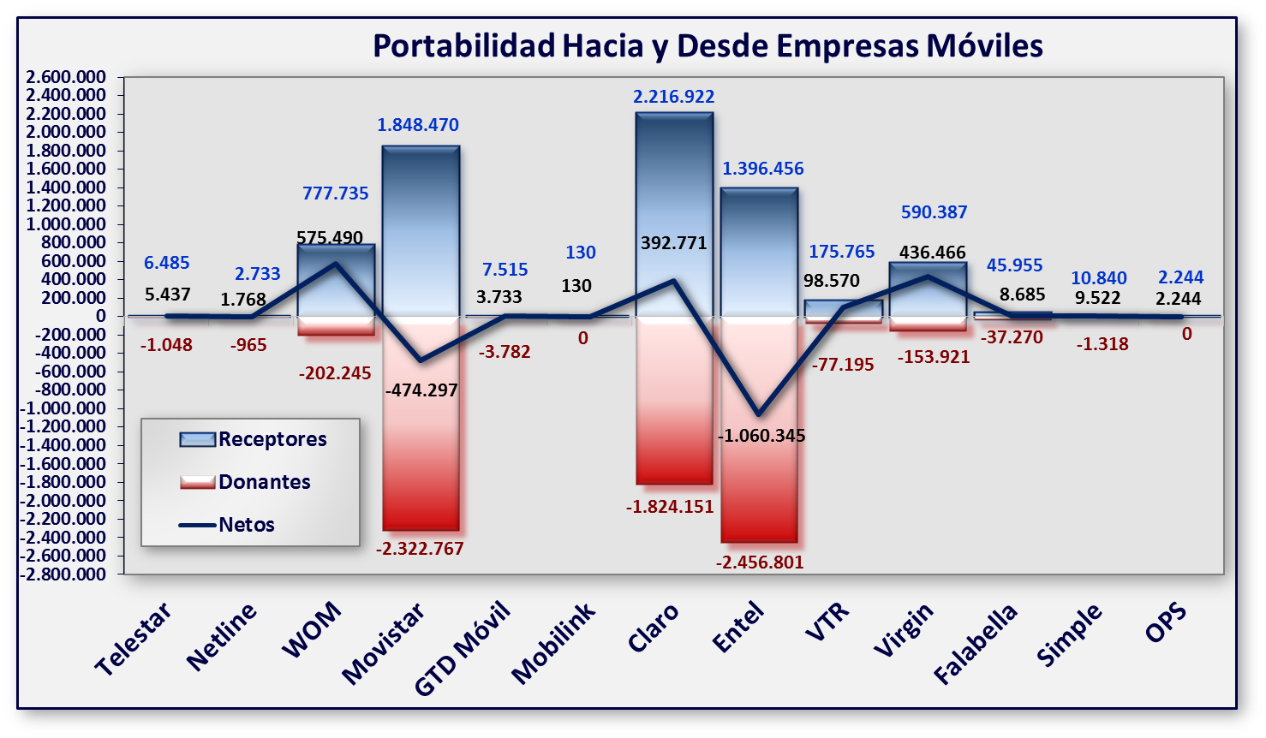
2016-09-30
- Información obtenida del Sistema de Gestión de Portabilidad (SGP)

